상품제안서
투터치메모잇(제작형) | 상품코드: S05352

 |  |  |  |  |  |  | 02-713-8555 | www.synergygift.co.kr
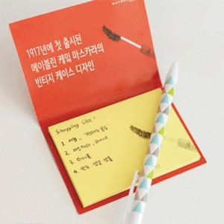

【상세/제작정보】

【인쇄/포장옵션】 | 풀칼라 / OPP(비닐)

【공급단가】 | 수량 | 1,000~ | 2,000~ | 3,000~ | 5,000~ | 10,000~
*VAT별도 | 20매 | 440원 | 400원 | 375원 | 350원 | 315원
 | 30매 | 510원 | 465원 | 440원 | 405원 | 370원
 | 50매 | 630원 | 580원 | 545원 | 495원 | 445원

【상품 URL】 | https://www.synergygift.co.kr:443/src/goods_detail.php?gdno=5586

